HTMLをWordpress化
問題

 | Gitのブランチ【栗林さんHTML_Wordpress化_Lesson0】をWordpress化せよ

 | 条件
 | ・header.phpとfotter.phpを使ってpage.php,single.php,index.php,archive.phpで共通化する事
 | ・トレーナーが複数人いる設定にする事
 | ・トレーナー紹介ページ(archive.php)ではトレーナーの一覧が見れるようにすること
 | ・カテゴリーでは「トレーナー」、「ボディメイク」、「全身痩せ」「ペアトレーニング」、「ブログ」とする事
 | ・トレーナー本文ページ(single.php)では、カスタムフィールドを使ってテンプレート化する事
 | ・トレーニング、マシン紹介、サービス内容料金、お問い合わせ画面は固定ページとする事
 | ・お問い合わせ画面だけはpage-otoiawase.phpとして読み込むテンプレートを変えること。
 | ・アイキャッチ画像を設定している時は設定している画像を表示し、してない時はWordpressLessonで使用した下記画像を使用する


 | ・カテゴリー階層は下記の様にすること

 | blog

 |  | ボディメイク
 | トレーナー | 全身痩せ
 |  | ペアトレーニング

作成するのに必要な知識(※Wordpress_Lessonで教えてないモノ)

回答

BMI作成問題4
問題
 | 下記の様なBMI作成アプリを作成せよ

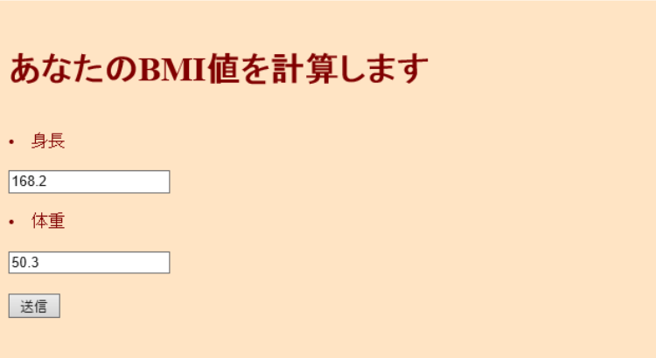

 |  |  |  | 送信ボタン押下後

 | ＢＭＩとは・・・「ＢＭＩの計算方法」と「ＢＭＩの目安」について
 | ＢＭＩの計算方法
 | ＢＭＩ（kg/㎡）＝体重（kg）÷身長（ｍ）÷身長（m）
 | （例）身長１６０ｃｍ、体重６０ｋｇの場合のＢＭＩ
 | ６０（ｋｇ）÷１．６（ｍ）÷１．６（ｍ）＝２３．４（㎏/m2）
 | ＢＭＩの目安
 | やせ | 標準 | 肥満 | 高度肥満
 | 18.5未満 | 18.5～24.9 | 25以上 | 30以上

作成するのに必要な知識

1. | HTMLのform
2. | メソッド
3. | 引数
4. | isset関数
5. | $_POST
6. | 条件分岐
7. | 変数
8. | echoとprint
9.
10.
11.
12.
13.
14.
15.

回答
 | 参考URL
 | http://hmmytori.hateblo.jp/entry/2017/06/02/023406
 | http://blog.e-riverstyle.com/2008/06/bmiphp.html
 | https://kakerunoblog.com/php-bmi-making/

 | ホーム

 | <!DOCTYPE HTML PUBLIC "-//W3C//DTD HTML 4.01 Transitional//EN">

 | <html>
 | <head>
 | <meta http-equiv="Content-Type" content="text/html; charset=UTF-8">
 | <title>BMIの計算</title>
 | </head>

 | <body>
 | <?php
 | $bgcolor = "#ffe4c4";
 | $textcolor = "#80000";
 | ?>

 | <body bgcolor="<?php print $bgcolor; ?>" text="<?php print $textcolor; ?>">

 | <form action="bmikekka.php" method="post">

 | <br>
 | <h1>あなたのBMI値を計算します</h1>
 | <br>
 | <li>身長</li>
 | <br>
 | <input type="text" name="height">
 | <br>
 | <br>
 | <li>体重</li>
 | <br>
 | <input type="text" name="weight">
 | <br>
 | <br>
 | <input type="submit" name="submit" value="送信">
 | <br>

 | </form>
 | </body>
 | </html>

 | 結果

 | <?php
 | function bmi($height,$weight)
 | {
 | $height=$height/100;
 | $weight=$weight/($height*$height);
 | return $weight;
 | }

 | function bmikekka($str){
 | return htmlspecialchars($str,ENT_QUOTES,"UTF-8");
 | }

 | ?>

 | <!DOCTYPE HTML PUBLIC "-//W3C//DTD HTML 4.01 Transitional//EN">

 | <html>
 | <head>
 | <meta http-equiv="Content-Type" content="text/html; charset=UTF-8">
 | <title>BMIの計算</title>
 | </head>

 | <body>
 | <?php
 | $bgcolor = "#ffe4c4";
 | $textcolor = "#800000";
 | ?>

 | <body bgcolor="<?php print $bgcolor; ?>" text="<?php print $textcolor; ?>">

 | <?php
 | if(isset($_POST["submit"])){

 | $bmi=bmi($_POST["height"],$_POST["weight"]);

 | print "<font size=5><br>あなたのBMI値は".bmikekka($bmi)."です<br>";

 | }else{

 | print "あなたのBMI値を計算します";

 | }

 | if($bmi<18.5){

 | print "<font size=4.5><br>痩せ気味ですね";

 | }else if($bmi>25){

 | print "<font size=4.5><br>太り気味ですね";

 | }else{

 | print "<font size=4.5><br>標準です!このままキープしましょう";

 | }

 | print "<br><br>";

 | $text = "<font size=4>戻る";

 | if (empty($_SERVER['HTTP_REFERER'])) {
 | echo $text;
 | }

 | else {
 | echo "<a href=\"{$_SERVER['HTTP_REFERER']}\">".$text."</a>";
 | }
 | ?>

 | </body>
 | </html>

お問い合わせフォーム
問題

 | 下記の画像の様なフォームを作成する事

 | 条件：
 |  | エラーチェック処理を自分自身で必要な物を判断し入れること
 |  | エラーがなければ自分自身とユーザー(入力されたメールアドレス)にメールを送る事
 |  | 固定ページで作成する事

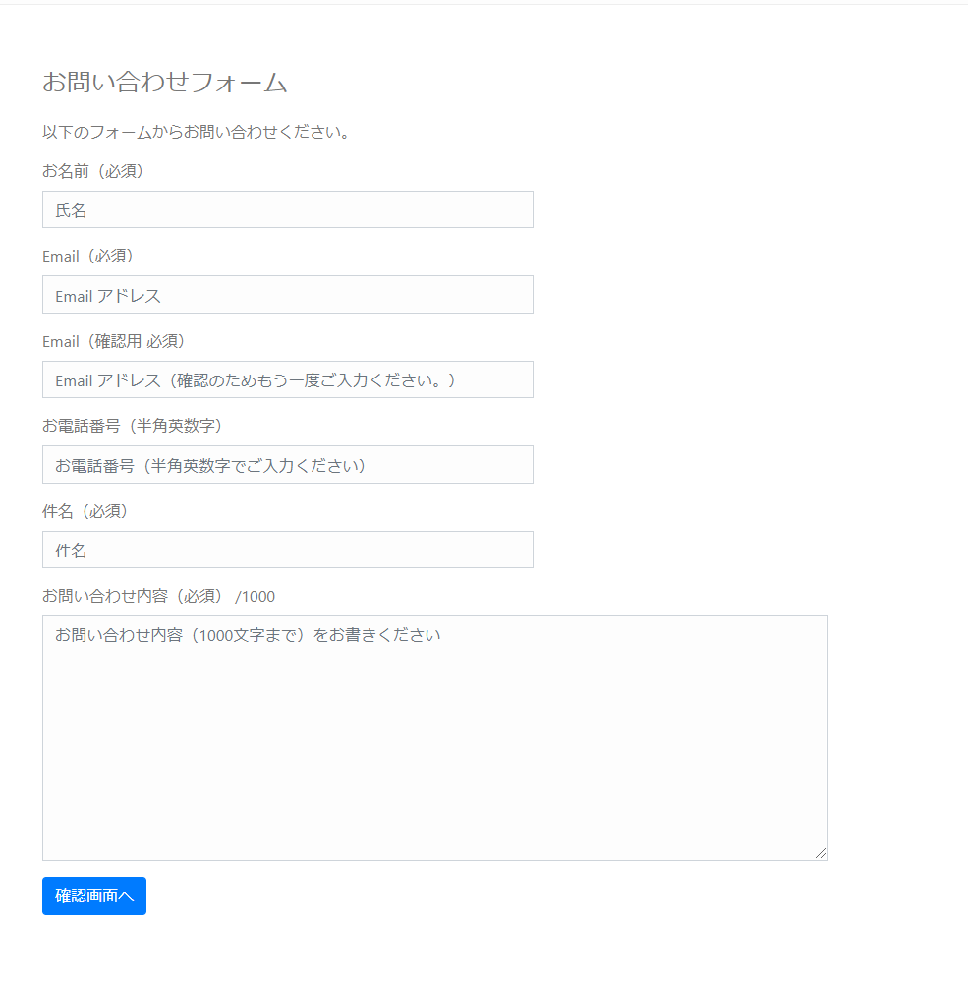

作成するのに必要な知識

1.
2.
3.
4.
5.
6.
7.
8.
9.
10.
11.
12.
13.
14.
15.

回答
 | 壷井君自身で考えること

 | 参考URL
 | https://www.webdesignleaves.com/pr/php/php_contact_form_02.php

掲示板作成問題
問題
 | 下記の様な掲示板を作成せよ

 | 条件:
 |  | DBでテーブル設計を自分で行う
 |  | 固定ページで作成する事
 |  | 作成した固定ページを開くと先ほど作成したテーブルにあるデータが全て出力されるようにすること

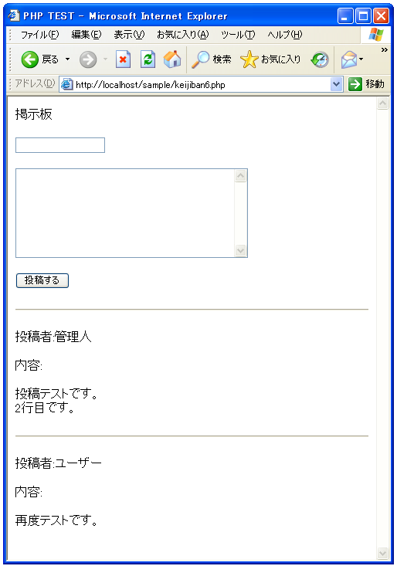

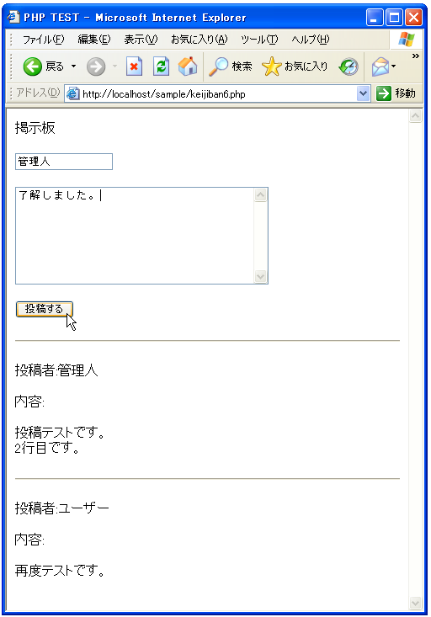

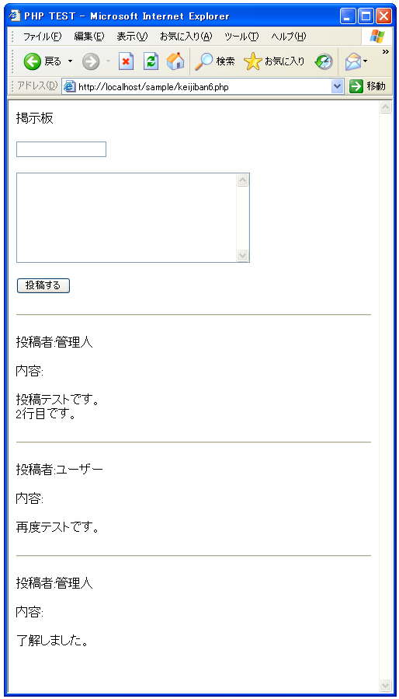

作成するのに必要な知識

1.
2.
3.
4.
5.
6.
7.
8.
9.
10.
11.
12.
13.
14.
15.

回答
 | <html>
 | <head><title>PHP TEST</title></head>
 | <body>

 | <p>掲示板</p>

 | <form method="POST" action="<?php print($_SERVER['PHP_SELF']) ?>">
 | <input type="text" name="personal_name"><br><br>
 | <textarea name="contents" rows="8" cols="40">
 | </textarea><br><br>
 | <input type="submit" name="btn1" value="投稿する">
 | </form>

 | <?php

 | if($_SERVER["REQUEST_METHOD"] == "POST"){
 | writeData();
 | }

 | readData();

 | function readData(){
 | $keijban_file = 'keijiban.txt';

 | $fp = fopen($keijban_file, 'rb');

 | if ($fp){
 | if (flock($fp, LOCK_SH)){
 | while (!feof($fp)) {
 | $buffer = fgets($fp);
 | print($buffer);
 | }

 | flock($fp, LOCK_UN);
 | }else{
 | print('ファイルロックに失敗しました');
 | }
 | }

 | fclose($fp);
 | }

 | function writeData(){
 | $personal_name = $_POST['personal_name'];
 | $contents = $_POST['contents'];
 | $contents = nl2br($contents);

 | $data = "<hr>¥r¥n";
 | $data = $data."<p>投稿者:".$personal_name."</p>¥r¥n";
 | $data = $data."<p>内容:</p>¥r¥n";
 | $data = $data."<p>".$contents."</p>¥r¥n";

 | $keijban_file = 'keijiban.txt';

 | $fp = fopen($keijban_file, 'ab');

 | if ($fp){
 | if (flock($fp, LOCK_EX)){
 | if (fwrite($fp, $data) === FALSE){
 | print('ファイル書き込みに失敗しました');
 | }

 | flock($fp, LOCK_UN);
 | }else{
 | print('ファイルロックに失敗しました');
 | }
 | }

 | fclose($fp);
 | }

 | ?>
 | </body>
 | </html>

